機能概要
機能ID |  |  | TRN_121 |  |  |  |  |  | 機能名 | ブレーキ制動力診断連携処理

機能概要 |  |  | 保全DBシステムからＭｇ．Ｂ制動作診断 セ＃テーブルデータを取得し、
 |  |  | キャリコンのCRC_ツール連携ダウンロードデータの項目に合わせて加工したデータをDataverse Web APIを用いてキャリコンのCRC_ツール連携ダウンロードデータに登録する。

前提条件 |  |  | なし

種別 |  |  | TRUE | I/F(DB IN) |  |  | FALSE | I/F(DB OUT) |  |  |  | FALSE | I/F(CSV IN) |  |  | FALSE | I/F(CSV OUT) |  |  | TRUE | その他( )
周期 |  |  | TRUE | 日次 | FALSE | 週次 |  | FALSE | 月次 | FALSE | 年次 |  |  | FALSE | リアルタイム |  | FALSE | 準リアルタイム
データ構成 |  |  | システム |  |  |  |  |  |  | データ形式 |  |  |  |  | 論理名 |  |  |  | 物理名 |  |  | C | R | U | D | 備考
 |  |  | 保全DB |  |  |  |  |  |  | テーブル |  |  |  |  | Ｍｇ．Ｂ制動作診断 セ＃テーブル |  |  |  | MBRSEBAN_TBL |  |  | FALSE | TRUE | FALSE | FALSE
 |  |  | 保全DB |  |  |  |  |  |  | テーブル |  |  |  |  | 作業指示書データ |  |  |  | SIJISYO_TBL |  |  | FALSE | TRUE | FALSE | FALSE
 |  |  | 保全DB |  |  |  |  |  |  | テーブル |  |  |  |  | 継続作業指示書履歴マスタ |  |  |  | KZSIJI_TBL |  |  | FALSE | TRUE | FALSE | FALSE
 |  |  | 保全DB |  |  |  |  |  |  | テーブル |  |  |  |  | Sキャリコン用作業指示書ワーク |  |  |  | SIJISYO_SCS_WORK |  |  | FALSE | TRUE | FALSE | FALSE
 |  |  | キャリコン |  |  |  |  |  |  | テーブル |  |  |  |  | CRC_ツール連携ダウンロードデータ |  |  |  | hbs_crc_t_tool_download_data |  |  | TRUE | FALSE | TRUE | FALSE
 |  |  | キャリコン |  |  |  |  |  |  | テーブル |  |  |  |  | CRC_ツール連携管理 |  |  |  | hbs_crc_t_tool_moveto_manager |  |  | TRUE | FALSE | TRUE | FALSE

処理フロー
保全DB
連携(ETL)サービス
Dynamics365

処理開始

1 JP1のジョブスケジューラで
修理部品手配データ情報連携処理を起動

ブレーキ制動力診断連携処理の設定ファイル
2 共通処理 (設定ファイル読み込み)

Oracle DB抽出
3 共通処理 (保全DBデータを取得) 修理部品手配データ

4 共通処理 (中間データ保存処理)
MBRSEBAN_TBL
SIJISYO_TBL
KZSIJI_TBL
SIJISYO_SCS_WORK
5 共通処理 (連携データ変換処理)

5.1 個別処理

中間テーブル
6 共通処理 (連携データ保存処理)

7 共通処理 (D365インポート処理)
Dataverse Web API

異常終了
処理結果
hbs_crc_t_tool_download_data

hbs_crc_t_tool_moveto_manager
8 共通処理
（異常時処理通知）
正常終了

9 共通処理
（ログ出力）
Batch連携管理

処理終了

処理説明

1 | JP1のジョブスケジューラで修理部品手配データ情報連携処理を起動

2 | 共通処理(設定ファイル読み込み)
 |  | 機能設定ファイル：
 |  |  | 連携処理基本情報
 |  |  | 抽出用SQL定義情報

3 | 共通処理(保全DBデータを取得)
 |  | 設定ファイルによって、保全DBからＢ制動作診断測定値データテーブル、Ｍｇ．Ｂ制動作診断 セ＃テーブルデータを取得する。

4 | 共通処理(中間データ保存処理)
 |  | 連携(ETL)サービス用のDBの中間テーブルに3の取得したデータを保存する。

5 | ファイルオブジェクト作成
 |  | 保存したデータに基づいて、ファイルオブジェクトを作成する。

6 | 共通処理(D365インポート処理)
 |  | 中間テーブルから保存したデータはD365のDataverse Web APIを使って、インポートする。

7 | 共通処理(異常時処理通知)
 |  | エラーが発生の場合、関係者にアラートの通知を行う

8 | 共通処理(ログ出力)
 |  | 処理ログと処理結果などを出力する。

エラー処理
異常発生する場合、中間DB.Batch規制情報テーブルに情報を更新して、異常情報をログファイルに出力する。

SQL(OLD)
機能詳細 |  | 機能ID | 機能名 | 作成者 | 作成日 | 更新者 | 更新日
 |  | TRN_121 | ブレーキ制動力診断連携処理 | HAND 譚 | 2024-10-21 | HAND 譚 | 2024-10-21

処理No. | 処理内容 |  |  |  |  |  | 備考
S001 | 取得項目(SELECT)
 |  | 作業指示書ﾜｰｸ抜粋.ｾ# ,作業指示書ﾜｰｸ抜粋.管理#,
 |  | スケジュールワーク差分比較用_中間テーブル.事業所コード,スケジュールワーク差分比較用_中間テーブル.予定日
 | テーブル(FROM)
 |  | (
 |  | SELECT Sｷｬﾘｺﾝ用作業指示書ﾜｰｸ.ｾ#,
 |  | Sｷｬﾘｺﾝ用作業指示書ﾜｰｸ.管理#,
 |  | Sｷｬﾘｺﾝ用作業指示書ﾜｰｸ.作業ｺｰﾄﾞ
 |  | スケジュールワーク差分比較用_中間テーブル.予定日
 |  | FROM Sｷｬﾘｺﾝ用作業指示書ﾜｰｸ
 |  | INNER JOIN スケジュールワーク差分比較用_中間テーブル
 |  | ON Sｷｬﾘｺﾝ用作業指示書ﾜｰｸ.事業所コード = スケジュールワーク差分比較用_中間テーブル.事業所コード
 |  | AND Sｷｬﾘｺﾝ用作業指示書ﾜｰｸ.セ＃ = スケジュールワーク差分比較用_中間テーブル.セ＃
 |  | AND スケジュールワーク差分比較用_中間テーブル.作業グループID IS NOT NULL
 |  | ) 作業指示書ﾜｰｸ抜粋
 | 条件(WHERE)
 |  | (SUBSTRB(作業指示書ﾜｰｸ抜粋.作業ｺｰﾄﾞ,1,8) = '11070400')
 | OR | (SUBSTRB(作業指示書ﾜｰｸ抜粋.作業ｺｰﾄﾞ,1,8) = '11070410')
 | OR | (SUBSTRB(作業指示書ﾜｰｸ抜粋.作業ｺｰﾄﾞ,1,8) = '11070420')
 | OR | (SUBSTRB(作業指示書ﾜｰｸ抜粋.作業ｺｰﾄﾞ,1,8) = '11070430')
 | OR | (SUBSTRB(作業指示書ﾜｰｸ抜粋.作業ｺｰﾄﾞ,1,8) = '1101C000')
 | 集約条件(GROUP BY)
 |  | 作業指示書ﾜｰｸ抜粋.ｾ#, 作業指示書ﾜｰｸ抜粋.管理#, 作業指示書ﾜｰｸ抜粋.事業所コード,作業指示書ﾜｰｸ抜粋.予定日
 | 並び替え（ORDER BY）
 |  | なし
 | 抽出件数(LIMIT/OFFSET)
 |  | なし

 | UNION
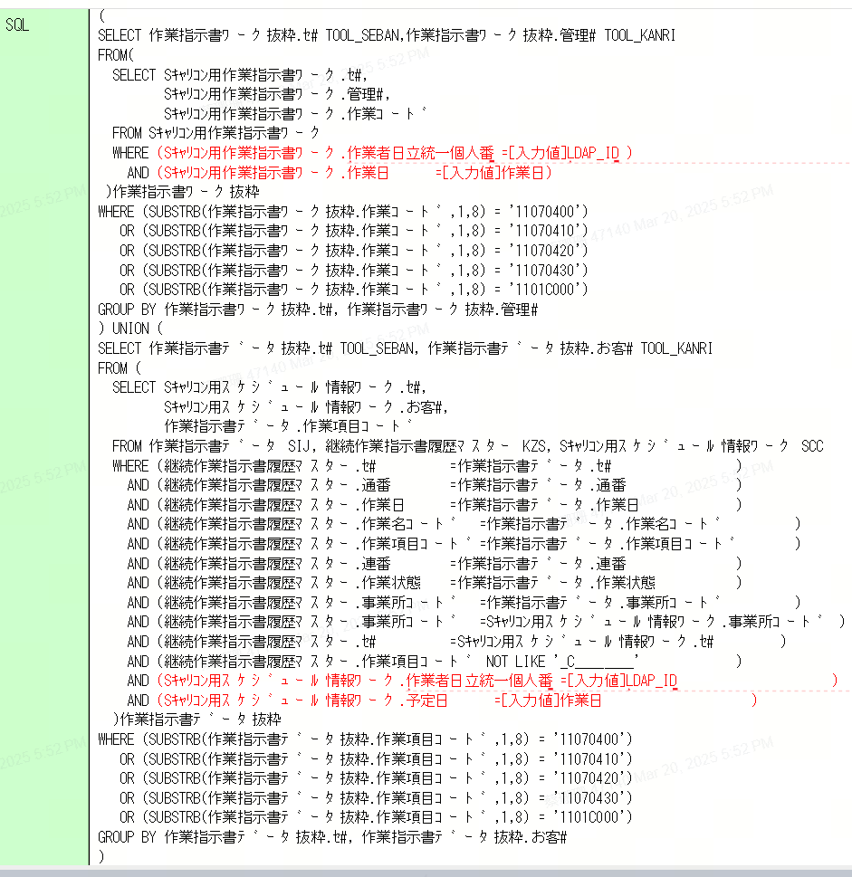
 | 取得項目(SELECT)
 |  | 作業指示書ﾜｰｸ抜粋.ｾ# ,作業指示書ﾜｰｸ抜粋.管理#,
 |  | スケジュールワーク差分比較用_中間テーブル.事業所コード,スケジュールワーク差分比較用_中間テーブル.予定日
 | テーブル(FROM)
 |  | (
 |  | SELECT スケジュールワーク差分比較用_中間テーブル.ｾ#,
 |  | スケジュールワーク差分比較用_中間テーブル.お客#,
 |  | 作業指示書ﾃﾞｰﾀ.作業項目ｺｰﾄﾞ |  |  |  |  | 管理#をお客#に変更
 |  | FROM 継続作業指示書履歴ﾏｽﾀｰ
 |  | INNER JOIN スケジュールワーク差分比較用_中間テーブル
 |  | ON 継続作業指示書履歴ﾏｽﾀｰ.事業所コート = スケジュールワーク差分比較用_中間テーブル.事業所コード
 |  | AND 継続作業指示書履歴ﾏｽﾀｰ.セ＃ = スケジュールワーク差分比較用_中間テーブル.セ＃
 |  | AND 継続作業指示書履歴ﾏｽﾀｰ.作業日 = スケジュールワーク差分比較用_中間テーブル.予定日
 |  | AND スケジュールワーク差分比較用_中間テーブル.作業グループID IS NOT NULL |  |  |  |  | SQL作成直し必要
 |  | INNER JOIN 作業指示書ﾃﾞｰﾀ
 |  | ON 継続作業指示書履歴ﾏｽﾀｰ.セ＃ = 作業指示書ﾃﾞｰﾀ.セ＃
 |  | AND 継続作業指示書履歴ﾏｽﾀｰ.通番 = 作業指示書ﾃﾞｰﾀ.通番
 |  | AND 継続作業指示書履歴ﾏｽﾀｰ.作業日 = 作業指示書ﾃﾞｰﾀ.作業日
 |  | AND 継続作業指示書履歴ﾏｽﾀｰ.作業日 = スケジュールワーク差分比較用_中間テーブル.予定日
 |  | AND 継続作業指示書履歴ﾏｽﾀｰ.作業名ｺｰﾄﾞ = 作業指示書ﾃﾞｰﾀ.作業名ｺｰﾄﾞ
 |  | AND 継続作業指示書履歴ﾏｽﾀｰ.作業項目ｺｰﾄﾞ = 作業指示書ﾃﾞｰﾀ.作業項目ｺｰﾄﾞ
 |  | AND 継続作業指示書履歴ﾏｽﾀｰ.連番 = 作業指示書ﾃﾞｰﾀ.連番
 |  | AND 継続作業指示書履歴ﾏｽﾀｰ.作業状態 = 作業指示書ﾃﾞｰﾀ.作業状態
 |  | AND 継続作業指示書履歴ﾏｽﾀｰ.事業所ｺｰﾄ = 作業指示書ﾃﾞｰﾀ.事業所ｺｰﾄ
 |  | WHERE
 |  | 継続作業指示書履歴ﾏｽﾀｰ.作業項目ｺｰﾄﾞ NOT LIKE '_C________'
 |  | )作業指示書ﾃﾞｰﾀ抜粋
 | 条件(WHERE)
 |  | SUBSTRB(作業指示書ﾃﾞｰﾀ抜粋.作業項目ｺｰﾄﾞ,1,8) = '11070400'
 | OR | SUBSTRB(作業指示書ﾃﾞｰﾀ抜粋.作業項目ｺｰﾄﾞ,1,8) = '11070410'
 | OR | SUBSTRB(作業指示書ﾃﾞｰﾀ抜粋.作業項目ｺｰﾄﾞ,1,8) = '11070420'
 | OR | SUBSTRB(作業指示書ﾃﾞｰﾀ抜粋.作業項目ｺｰﾄﾞ,1,8) = '11070430'
 | OR | SUBSTRB(作業指示書ﾃﾞｰﾀ抜粋.作業項目ｺｰﾄﾞ,1,8) = '1101C000'
 | 集約条件(GROUP BY)
 |  | 作業指示書ﾜｰｸ抜粋.ｾ#, 作業指示書ﾜｰｸ抜粋.管理#, 作業指示書ﾜｰｸ抜粋.事業所コード,作業指示書ﾜｰｸ抜粋.予定日
 | 並び替え（ORDER BY）
 |  | なし
 | 抽出件数(LIMIT/OFFSET)
 |  | なし

次期キャリコン画面
作成中

SキャリⅢ画面
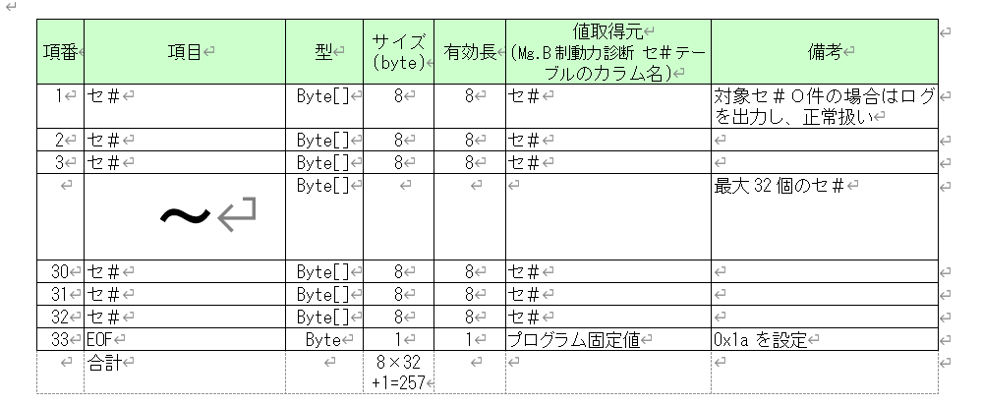
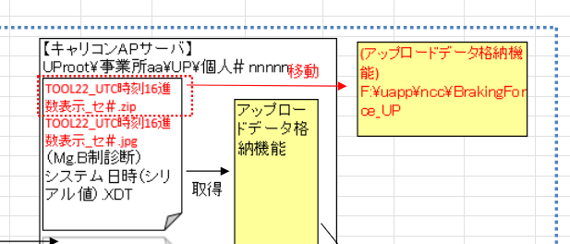
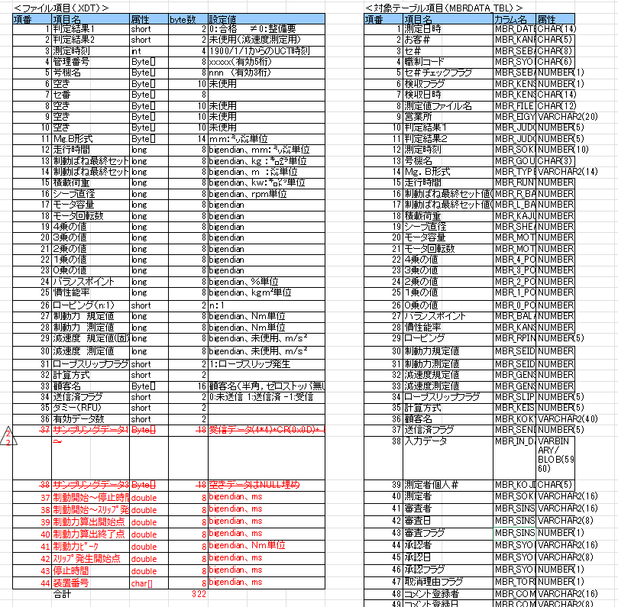
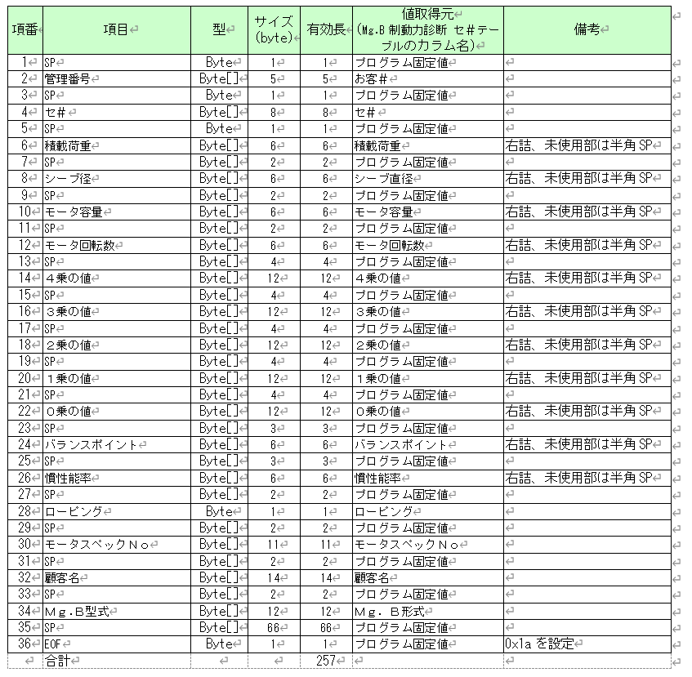
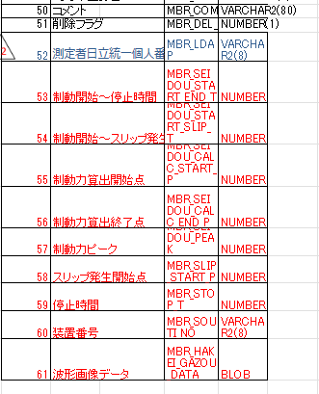
参照： | Mg_B制動力診断初期データ作成（MBO_MBS）クラス詳細設計書.doc
 | 1_対象作業項目 作業内容データ作成クラス詳細設計書.doc

